Sv39
Sv39分页方案
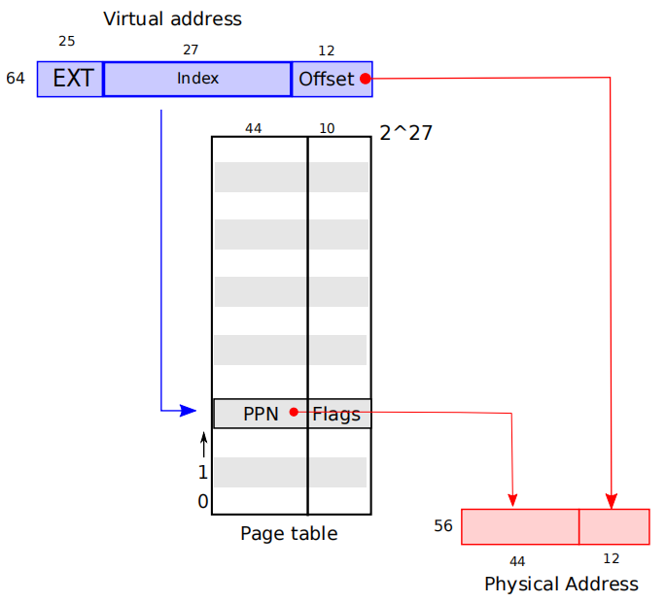
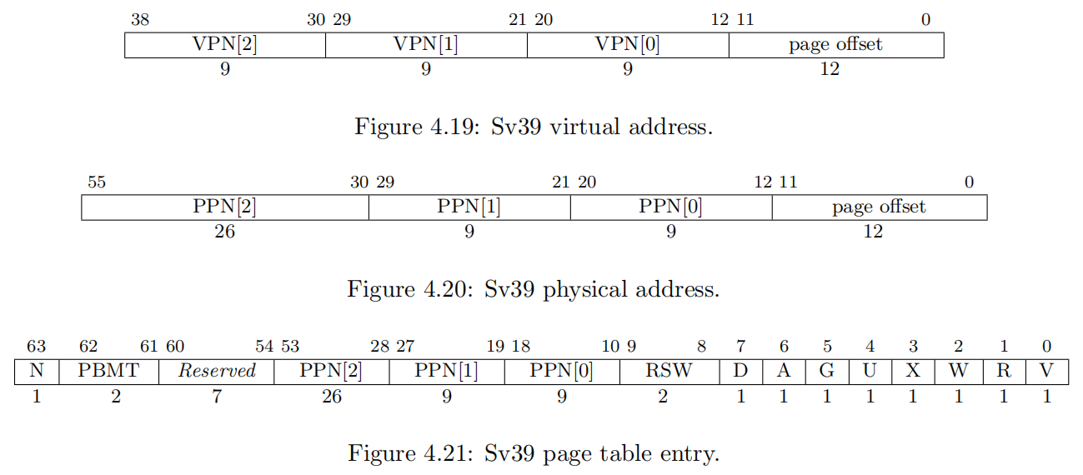

疑问：物理地址里的PPN还分了三块，意义何在？

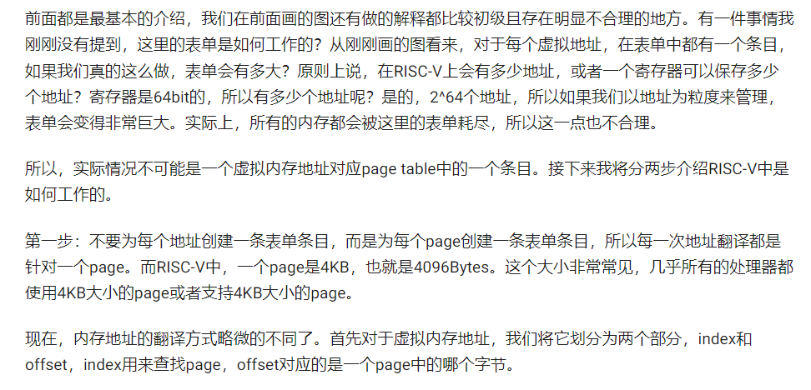

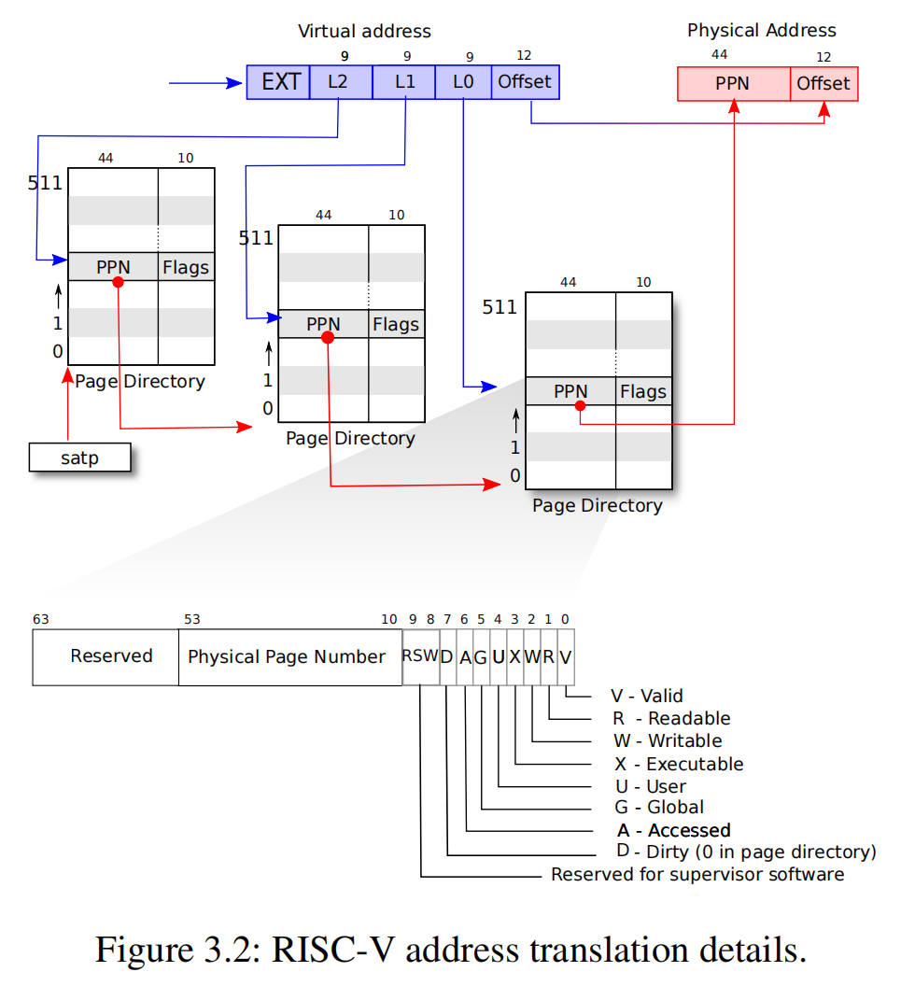
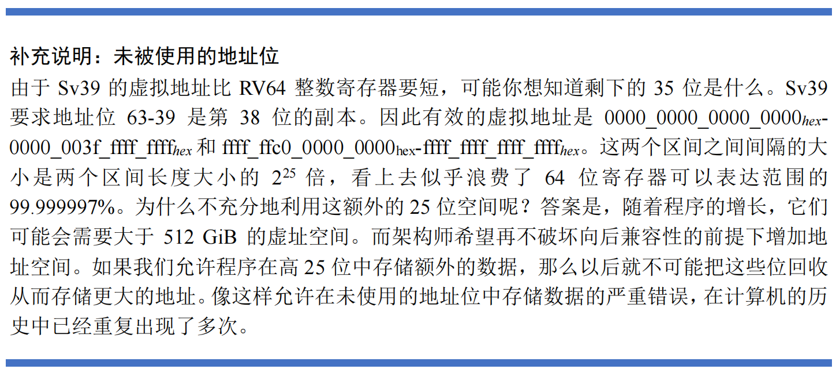
 | 虚拟地址空间:
 | 512GB | 0x0000_0000_0000_0000
 |  | |
 |  | 0x0000_003F_FFFF_FFFF

 |  | 0xFFFF_FFC0_0000_0000
 |  | |
 |  | 0xFFFF_FFFF_FFFF_FFFF

 | 物理地址空间:
 |  | 0
 |  | |
 |  | 2^56 - 1

https://mit-public-courses-cn-translatio.gitbook.io/mit6-s081/lec04-page-tables-frans/4.3-ye-biao-page-table

